CC1-S2
Evaluation N°1 - Pratique -

 | Nom Complet
 | …..........................................................
 | Classe
 | 2/1

EXERCICE 1 : Calculs Simples avec les 4 Opérations |  |  |  | 4pt
Complète les cellules vides avec les formules appropriées

Description | Valeur A | Valeur B | Résultat
Addition | 15 | 8 | ?
Soustraction | 50 | 12 | ?
Multiplication | 7 | 9 | ?
Division | 100 | 4 | ?

EXERCICE 2 : Gestion de Stock |  |  |  | 6pt
Calcule les montants et totaux et le reste

Produit | Prix unitaire | Quantité vendue | Montant | Quantité | Reste du quantité
Stylo | 2.50 MAD | 12 | ? | 20 | ?
Cahier | 5.00 MAD | 8 | ? | 15 | ?
Livre | 12.00 MAD | 2 | ? | 5 | ?
Gomme | 1.50 MAD | 15 | ? | 30 | ?
TOTAL |  |  | ?

EXERCICE 3 : Calculs Statistiques |  |  |  | 8pt
Utilise SOMME, MOYENNE, MAX, MIN
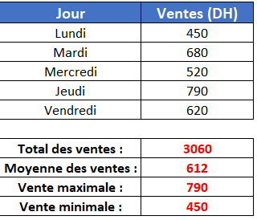
Jour | Ventes (DH)
Lundi | 450
Mardi | 680
Mercredi | 520
Jeudi | 790
Vendredi | 620

Total des ventes : | ?
Moyenne des ventes : | ?
Vente maximale : | ?
Vente minimale : | ?

EXERCICE 4 : Budget Personnel - Mes Dépenses du Mois |  |  |  | 2pt
Catégories de dépenses

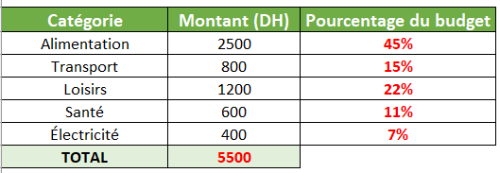
Catégorie | Montant (DH) | Pourcentage du budget
Alimentation | 2500 | ?
Transport | 800 | ?
Loisirs | 1200 | ?
Santé | 600 | ?
Eau +Électricité | 400 | ?
TOTAL | ?

 |  | الاسم الكامل
 |  | …..........................................................
 |  | القسم
 |  | 2/1

 |  | Réservée au correction automatique
 |  | Question | note | Votre reponse
 | Ex 1 | Addition | 0 | #N/A
 |  | Soustraction | 0 | #N/A
 |  | Multiplication | 0 | #N/A
 |  | Division | 0 | #N/A
 | Ex 2 | Montant | 0 | #N/A
 |  | Reste | 0 | #N/A
 |  | TOTAL | 0 | #N/A
 | Ex 3 | Total des ventes : | 0 | #N/A
 |  | Moyenne des ventes : | 0 | #N/A
 |  | Vente maximale : | 0 | #N/A
 |  | Vente minimale : | 0 | #N/A
 | Ex 4 | Pourcentage du budget | 0 | #N/A
 |  | TOTAL | 0 | #N/A
 | Note finale | 0 | /20

 |  |  |  |  |  | 2/1
 |  |  |  |  |  | 2/2
 |  |  |  |  |  | 2/3
 |  |  |  |  |  | 2/4
 |  |  |  |  |  | 2/5
 |  |  |  |  |  | 2/6
 |  |  |  |  |  | 2/7
 |  |  |  |  |  | 2/8
 |  |  |  |  |  | 2/9

